probFCEval
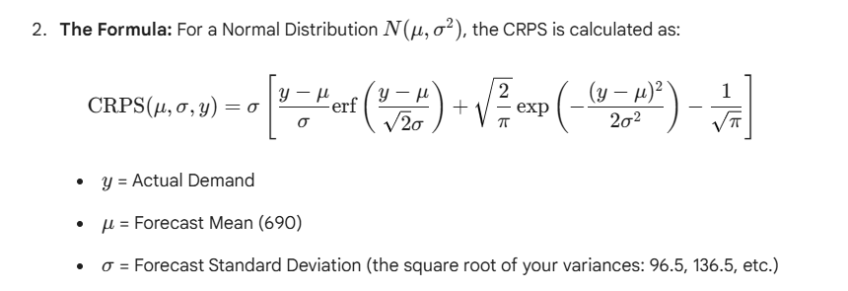
Quantile score |  |  |  |  |  |  |  |  |  |  |  |  | Continuous Ranked Probability Score
 | Test MAE | 45.0

 | Quantile p | 0.3022015651
 | Quantile score | 31.3 |  |  |  |  |  |  |  |  |  |  |  | CRPS | 41.949

 | Set | t | Date | Actual | FC.Mean | FC.Var | p Quantile FC | |Error| | Prob | Weight | Weight*|Error| |  |  | Set | t | Date | Actual | FC.Mean | FC.Var | FC.Stdev | Residual | z | Term inside[] | Stdev*Term
 | Test | 9 | 2003-01-01 | 730 | 690 | 9314 | 640.001 | 89.999 | 0.3022015651 | 0.60440313021 | 54.396 |  |  | Test | 9 | 2003-01-01 | 730 | 690 | 9314 | 96.509 | 40 | 0.41446882942 | 0.30126257808 | 29.075
 | Test | 10 | 2003-04-01 | 680 | 690 | 18629 | 619.288 | 60.712 | 0.3022015651 | 0.60440313021 | 36.694 |  |  | Test | 10 | 2003-04-01 | 680 | 690 | 18629 | 136.488 | -10 | -0.073266463427 | 0.23583553186 | 32.189
 | Test | 11 | 2003-07-01 | 660 | 690 | 27943 | 603.397 | 56.603 | 0.3022015651 | 0.60440313021 | 34.211 |  |  | Test | 11 | 2003-07-01 | 660 | 690 | 27943 | 167.162 | -30 | -0.17946705629 | 0.24650990227 | 41.207
 | Test | 12 | 2003-10-01 | 590 | 690 | 37257 | 590.000 | 0.000 | 0.6977984349 | 1.3955968698 | 0.000 |  |  | Test | 12 | 2003-10-01 | 590 | 690 | 37257 | 193.021 | -100 | -0.51807908387 | 0.33844118768 | 65.326

 | Test MAE | 45.0

 | Quantile p | 0.9
 | Quantile score | 43.0

 | Set | t | Date | Actual | FC.Mean | FC.Var | STD | p Quantile FC | |Error| | Prob | Weight | Weight*|Error|
 | Test | 9 | 2003-01-01 | 730 | 690 | 9314 | 96.509 | 813.681 | 83.681345815 | 0.1 | 0.200 | 16.736269163
 | Test | 10 | 2003-04-01 | 680 | 690 | 18629 | 136.488 | 864.917 | 184.91653147 | 0.1 | 0.200 | 36.983306293
 | Test | 11 | 2003-07-01 | 660 | 690 | 27943 | 167.162 | 904.226 | 244.22620821 | 0.1 | 0.200 | 48.845241641
 | Test | 12 | 2003-10-01 | 590 | 690 | 37257 | 193.021 | 937.366 | 347.36601138 | 0.1 | 0.200 | 69.473202276

